Лист1
РАБОЧИЙ ТЕХНИЧЕСКИЙ ОТЧЁТ |  |  |  |  | НОМЕР: 2020 10 GN 00017
 |  |  |  |  | ДАТА.03.10.2020
Наименование предприятия |  |  |  | Сурхан-Автосавдо МЧЖ
Ф.И.О. составившего отчет |  |  |  | Нарзуллаев Мехриддин
Номер телефона с кодом города |  |  |  | 99-421-18-88
Модель |  |  | Идентификационный номер автомобиля |  | Пробег | Дата продажи
Собалт |  |  | XWBJF69VELA128695 |  | 410 | 2020-09-29
Обстоятельства при которых обнаружена проблема
 |  |  |  | Мошинани хар жойида дог бор предпродажкада аникланмаган мижоз олиб кетгандан сунг 3 кун утиб келиб шу дог буйича мурочат килди
А. |  | Автомобиль стоял, двигатель не работал
В. | Автомобиль находился в движении: |  |  | Информация относительно проблемы (Приложить чертеж или фотографию неисправности)
 |  | При торможении
 |  | При переходе от ускорения к накату
 |  | При переключение на задний ход |  | 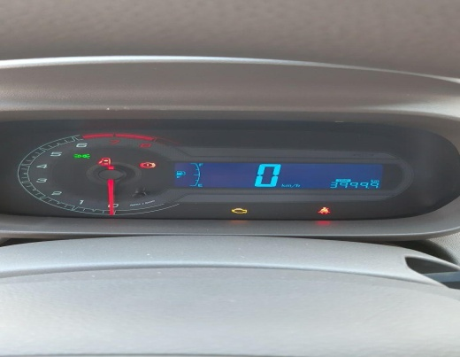 | 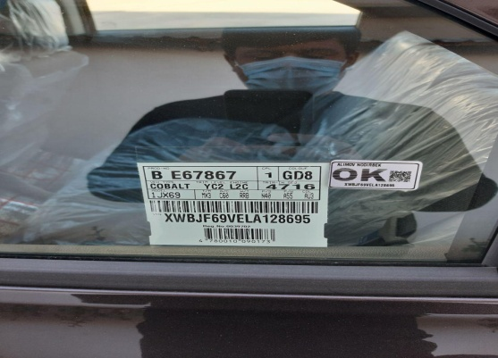
 |  | При повороте
 |  | При ускорении
 |  | При замедлении
 |  | При ______ оборотах в минут
 |  | При любой скорости
 |  | На неровной дороге
 |  | На _____ передаче
С. | При использовании:
 |  | Тормозов |  | 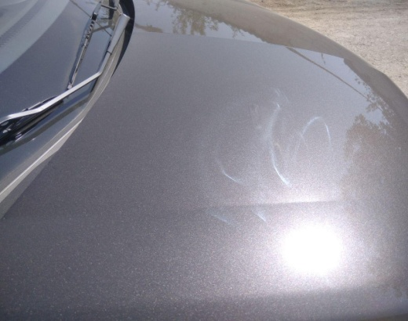 | 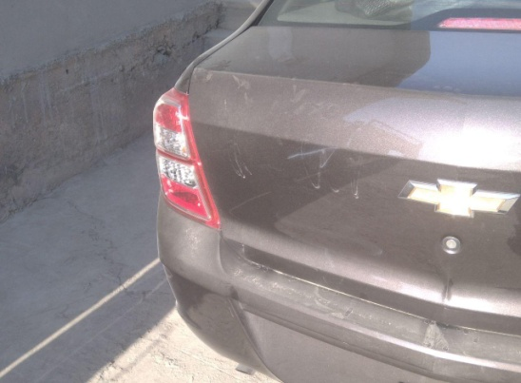
 |  | При повороте руля
 |  | При выключении сцепления
 |  | Обогревателя / кондиционера
 |  | При работе стеклоочистит / омывателя
 |  | При включении радио / CD проигрыват
 |  | Обогревателя заднего стекла
 |  | Прочее
D. | При работе двигателя:
 |  | При запуске |  | 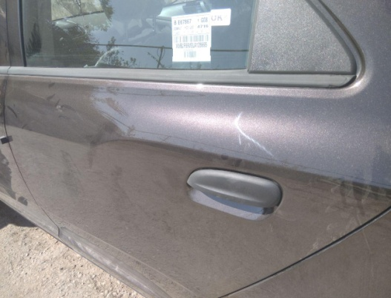 | 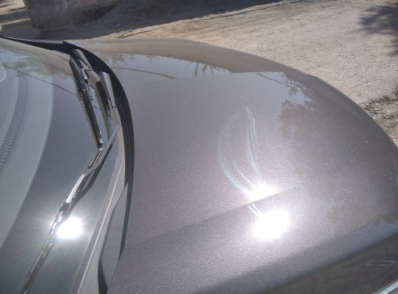
 |  | При прогреве
 |  | На холотом ходу
 |  | При горячем двигателе
E. | Возникает:
 |  | При ускорении
 |  | При высоких оборотах двигателя
 |  | При большой скорости
 |  | При большой загрузке багажника
F. | Когда случается по времени: |  |  | Информация о проблемной детали
 |  | Всегда |  | Номер детали по каталогу:
 |  | Иногда |  | Наименование детали:
 |  | После _____ км движения |  | Название поставщика: | GМК.УЗ
 |  | После _____ минут езды |  | LOT № детали:
Действия инженера по гарантии дилерского предприятия

Ответственный Отдел по принятию мер и исследованию проблемы

 |  |  |  | (заполняется со стороны Отдела Гарантии качества ЗАО "GM Uzbekistan")

